日別集計（HP掲載）
新型コロナウイルス罹患者数の推移
 | うち感染症指定 医療機関入院 |  | うち入院協力 医療機関入院 |  | うち宿泊療養 |  | うち自宅療養 又は入院調整中 |  | 県外患者 療養者数 |  | 検疫所患者 療養者数 |  | 県発生患者 累計数
2020-02-21 | 0 | 2020-02-21 | 0 | 2020-02-21 | 0 | 2020-02-21 | 0 | 2020-02-21 | 0 | 2020-02-21 | 1 | 2020-02-29 | 0
2020-02-22 | 0 | 2020-02-22 | 0 | 2020-02-22 | 0 | 2020-02-22 | 0 | 2020-02-22 | 0 | 2020-02-22 | 1 | 2020-03-01 | 0
2020-02-23 | 0 | 2020-02-23 | 0 | 2020-02-23 | 0 | 2020-02-23 | 0 | 2020-02-23 | 0 | 2020-02-23 | 1 | 2020-03-02 | 0
2020-02-24 | 0 | 2020-02-24 | 0 | 2020-02-24 | 0 | 2020-02-24 | 0 | 2020-02-24 | 0 | 2020-02-24 | 1 | 2020-03-03 | 0
2020-02-25 | 0 | 2020-02-25 | 0 | 2020-02-25 | 0 | 2020-02-25 | 0 | 2020-02-25 | 0 | 2020-02-25 | 1 | 2020-03-04 | 0
2020-02-26 | 0 | 2020-02-26 | 0 | 2020-02-26 | 0 | 2020-02-26 | 0 | 2020-02-26 | 0 | 2020-02-26 | 1 | 2020-03-05 | 0
2020-02-27 | 0 | 2020-02-27 | 0 | 2020-02-27 | 0 | 2020-02-27 | 0 | 2020-02-27 | 0 | 2020-02-27 | 1 | 2020-03-06 | 0
2020-02-28 | 0 | 2020-02-28 | 0 | 2020-02-28 | 0 | 2020-02-28 | 0 | 2020-02-28 | 0 | 2020-02-28 | 1 | 2020-03-07 | 0
2020-02-29 | 1 | 2020-02-29 | 0 | 2020-02-29 | 0 | 2020-02-29 | 0 | 2020-02-29 | 0 | 2020-02-29 | 1 | 2020-03-08 | 1
2020-03-01 | 1 | 2020-03-01 | 0 | 2020-03-01 | 0 | 2020-03-01 | 0 | 2020-03-01 | 0 | 2020-03-01 | 1 | 2020-03-09 | 1
2020-03-02 | 1 | 2020-03-02 | 0 | 2020-03-02 | 0 | 2020-03-02 | 0 | 2020-03-02 | 0 | 2020-03-02 | 0 | 2020-03-10 | 1
2020-03-03 | 1 | 2020-03-03 | 0 | 2020-03-03 | 0 | 2020-03-03 | 0 | 2020-03-03 | 0 | 2020-03-03 | 0 | 2020-03-11 | 1
2020-03-04 | 1 | 2020-03-04 | 0 | 2020-03-04 | 0 | 2020-03-04 | 0 | 2020-03-04 | 0 | 2020-03-04 | 0 | 2020-03-12 | 1
2020-03-05 | 1 | 2020-03-05 | 0 | 2020-03-05 | 0 | 2020-03-05 | 0 | 2020-03-05 | 0 | 2020-03-05 | 0 | 2020-03-13 | 1
2020-03-06 | 1 | 2020-03-06 | 0 | 2020-03-06 | 0 | 2020-03-06 | 0 | 2020-03-06 | 0 | 2020-03-06 | 0 | 2020-03-14 | 1
2020-03-07 | 1 | 2020-03-07 | 0 | 2020-03-07 | 0 | 2020-03-07 | 0 | 2020-03-07 | 0 | 2020-03-07 | 0 | 2020-03-15 | 1
2020-03-08 | 1 | 2020-03-08 | 0 | 2020-03-08 | 0 | 2020-03-08 | 0 | 2020-03-08 | 0 | 2020-03-08 | 0 | 2020-03-16 | 1
2020-03-09 | 1 | 2020-03-09 | 0 | 2020-03-09 | 0 | 2020-03-09 | 0 | 2020-03-09 | 0 | 2020-03-09 | 0 | 2020-03-17 | 1
2020-03-10 | 0 | 2020-03-10 | 0 | 2020-03-10 | 0 | 2020-03-10 | 0 | 2020-03-10 | 0 | 2020-03-10 | 0 | 2020-03-18 | 1
2020-03-11 | 0 | 2020-03-11 | 0 | 2020-03-11 | 0 | 2020-03-11 | 0 | 2020-03-11 | 0 | 2020-03-11 | 0 | 2020-03-19 | 1
2020-03-12 | 0 | 2020-03-12 | 0 | 2020-03-12 | 0 | 2020-03-12 | 0 | 2020-03-12 | 0 | 2020-03-12 | 0 | 2020-03-20 | 1
2020-03-13 | 0 | 2020-03-13 | 0 | 2020-03-13 | 0 | 2020-03-13 | 0 | 2020-03-13 | 0 | 2020-03-13 | 0 | 2020-03-21 | 1
2020-03-14 | 0 | 2020-03-14 | 0 | 2020-03-14 | 0 | 2020-03-14 | 0 | 2020-03-14 | 0 | 2020-03-14 | 0 | 2020-03-22 | 1
2020-03-15 | 0 | 2020-03-15 | 0 | 2020-03-15 | 0 | 2020-03-15 | 0 | 2020-03-15 | 0 | 2020-03-15 | 0 | 2020-03-23 | 1
2020-03-16 | 0 | 2020-03-16 | 0 | 2020-03-16 | 0 | 2020-03-16 | 0 | 2020-03-16 | 0 | 2020-03-16 | 0 | 2020-03-24 | 1
2020-03-17 | 0 | 2020-03-17 | 0 | 2020-03-17 | 0 | 2020-03-17 | 0 | 2020-03-17 | 0 | 2020-03-17 | 0 | 2020-03-25 | 1
2020-03-18 | 0 | 2020-03-18 | 0 | 2020-03-18 | 0 | 2020-03-18 | 0 | 2020-03-18 | 0 | 2020-03-18 | 0 | 2020-03-26 | 1
2020-03-19 | 0 | 2020-03-19 | 0 | 2020-03-19 | 0 | 2020-03-19 | 0 | 2020-03-19 | 0 | 2020-03-19 | 0 | 2020-03-27 | 1
2020-03-20 | 0 | 2020-03-20 | 0 | 2020-03-20 | 0 | 2020-03-20 | 0 | 2020-03-20 | 0 | 2020-03-20 | 0 | 2020-03-28 | 1
2020-03-21 | 0 | 2020-03-21 | 0 | 2020-03-21 | 0 | 2020-03-21 | 0 | 2020-03-21 | 0 | 2020-03-21 | 0 | 2020-03-29 | 1
2020-03-22 | 0 | 2020-03-22 | 0 | 2020-03-22 | 0 | 2020-03-22 | 0 | 2020-03-22 | 0 | 2020-03-22 | 0 | 2020-03-30 | 1
2020-03-23 | 0 | 2020-03-23 | 0 | 2020-03-23 | 0 | 2020-03-23 | 0 | 2020-03-23 | 0 | 2020-03-23 | 0 | 2020-03-31 | 1
2020-03-24 | 0 | 2020-03-24 | 0 | 2020-03-24 | 0 | 2020-03-24 | 0 | 2020-03-24 | 0 | 2020-03-24 | 0 | 2020-04-01 | 1
2020-03-25 | 0 | 2020-03-25 | 0 | 2020-03-25 | 0 | 2020-03-25 | 0 | 2020-03-25 | 0 | 2020-03-25 | 0 | 2020-04-02 | 1
2020-03-26 | 0 | 2020-03-26 | 0 | 2020-03-26 | 0 | 2020-03-26 | 1 | 2020-03-26 | 0 | 2020-03-26 | 0 | 2020-04-03 | 2
2020-03-27 | 1 | 2020-03-27 | 0 | 2020-03-27 | 0 | 2020-03-27 | 0 | 2020-03-27 | 0 | 2020-03-27 | 0 | 2020-04-04 | 2
2020-03-28 | 1 | 2020-03-28 | 0 | 2020-03-28 | 0 | 2020-03-28 | 0 | 2020-03-28 | 0 | 2020-03-28 | 0 | 2020-04-05 | 2
2020-03-29 | 3 | 2020-03-29 | 0 | 2020-03-29 | 0 | 2020-03-29 | 0 | 2020-03-29 | 0 | 2020-03-29 | 0 | 2020-04-06 | 4
2020-03-30 | 5 | 2020-03-30 | 0 | 2020-03-30 | 0 | 2020-03-30 | 0 | 2020-03-30 | 0 | 2020-03-30 | 0 | 2020-04-07 | 6
2020-03-31 | 6 | 2020-03-31 | 0 | 2020-03-31 | 0 | 2020-03-31 | 0 | 2020-03-31 | 0 | 2020-03-31 | 0 | 2020-04-08 | 7
2020-04-01 | 10 | 2020-04-01 | 0 | 2020-04-01 | 0 | 2020-04-01 | 0 | 2020-04-01 | 0 | 2020-04-01 | 0 | 2020-04-09 | 11
2020-04-02 | 11 | 2020-04-02 | 0 | 2020-04-02 | 0 | 2020-04-02 | 0 | 2020-04-02 | 0 | 2020-04-02 | 0 | 2020-04-10 | 12
2020-04-03 | 13 | 2020-04-03 | 1 | 2020-04-03 | 0 | 2020-04-03 | 3 | 2020-04-03 | 0 | 2020-04-03 | 0 | 2020-04-11 | 18
2020-04-04 | 19 | 2020-04-04 | 0 | 2020-04-04 | 0 | 2020-04-04 | 0 | 2020-04-04 | 0 | 2020-04-04 | 0 | 2020-04-12 | 20
2020-04-05 | 19 | 2020-04-05 | 1 | 2020-04-05 | 0 | 2020-04-05 | 2 | 2020-04-05 | 0 | 2020-04-05 | 0 | 2020-04-13 | 23
2020-04-06 | 19 | 2020-04-06 | 3 | 2020-04-06 | 0 | 2020-04-06 | 3 | 2020-04-06 | 0 | 2020-04-06 | 0 | 2020-04-14 | 26
2020-04-07 | 20 | 2020-04-07 | 4 | 2020-04-07 | 0 | 2020-04-07 | 7 | 2020-04-07 | 0 | 2020-04-07 | 0 | 2020-04-15 | 32
2020-04-08 | 23 | 2020-04-08 | 8 | 2020-04-08 | 0 | 2020-04-08 | 2 | 2020-04-08 | 0 | 2020-04-08 | 0 | 2020-04-16 | 34
2020-04-09 | 23 | 2020-04-09 | 8 | 2020-04-09 | 0 | 2020-04-09 | 4 | 2020-04-09 | 0 | 2020-04-09 | 0 | 2020-04-17 | 36
2020-04-10 | 23 | 2020-04-10 | 11 | 2020-04-10 | 0 | 2020-04-10 | 2 | 2020-04-10 | 0 | 2020-04-10 | 0 | 2020-04-18 | 38
...
県１日 | 検疫所１日 | 県外1日 | 合計 | 県累計
0 | 0 | 0 | 0 | 0
0 | 0 | 0 | 0 | 0
0 | 0 | 0 | 0 | 0
県内陽性者数（１日） ※検疫所確認患者及び県外確認患者含む
2020-01-15 | 0 | 0 | 0
2020-01-16 | 0 | 0 | 0
2020-01-17 | 0 | 0 | 0
2020-01-18 | 0 | 0 | 0
2020-01-19 | 0 | 0 | 0
2020-01-20 | 0 | 0 | 0
2020-01-21 | 0 | 0 | 0
2020-01-22 | 0 | 0 | 0
2020-01-23 | 0 | 0 | 0
2020-01-24 | 0 | 0 | 0
2020-01-25 | 0 | 0 | 0
2020-01-26 | 0 | 0 | 0
2020-01-27 | 0 | 0 | 0
2020-01-28 | 0 | 0 | 0
2020-01-29 | 0 | 0 | 0
2020-01-30 | 0 | 0 | 0
2020-01-31 | 0 | 0 | 0
2020-02-01 | 0 | 0 | 0
2020-02-02 | 0 | 0 | 0
2020-02-03 | 0 | 0 | 0
2020-02-04 | 0 | 0 | 0
2020-02-05 | 0 | 0 | 0
2020-02-06 | 0 | 0 | 0
2020-02-07 | 0 | 0 | 0
2020-02-11 | 0 | 0 | 0
2020-02-12 | 0 | 0 | 0
2020-02-13 | 0 | 0 | 0
2020-02-14 | 0 | 0 | 0
2020-02-15 | 0 | 0 | 0
2020-02-16 | 0 | 0 | 0
2020-02-17 | 0 | 0 | 0
2020-02-18 | 0 | 0 | 0
2020-02-19 | 0 | 0 | 0
2020-02-20 | 0 | 0 | 0
2020-02-21 | 0 | 1 | 0
2020-02-22 | 0 | 0 | 0
2020-02-23 | 0 | 0 | 0
2020-02-24 | 0 | 0 | 0
2020-02-25 | 0 | 0 | 0
2020-02-26 | 0 | 0 | 0
2020-02-27 | 0 | 0 | 0
2020-02-28 | 0 | 0 | 0
2020-02-29 | 1 | 0 | 0
2020-03-01 | 0 | 0 | 0
2020-03-02 | 0 | 0 | 0
2020-03-03 | 0 | 0 | 0
2020-03-04 | 0 | 0 | 0
2020-03-05 | 0 | 0 | 0
2020-03-06 | 0 | 0 | 0
2020-03-07 | 0 | 0 | 0
...
0 | 0 | 0 | 0 | 0
0 | 0 | 0 | 0 | 0
0 | 0 | 0 | 0 | 0
0 | 1 | 0 | 1 | 0
1 | 0 | 0 | 1 | 1
0 | 0 | 0 | 0 | 1
0 | 0 | 0 | 0 | 1
0 | 0 | 0 | 0 | 1
5 | 0 | 0 | 5 | 6
20 | 0 | 0 | 20 | 26
28 | 0 | 0 | 28 | 54
30 | 0 | 0 | 30 | 84
2 | 0 | 0 | 2 | 86
2 | 0 | 0 | 2 | 88
0 | 0 | 0 | 0 | 88
0 | 0 | 0 | 0 | 88
県内陽性者数（１週） ※検疫所確認患者及び県外確認患者含む
 | 県内陽性者数 | 検疫所確認患者 | 県外確認患者
1 | 0 | 0 | 0
2 | 0 | 0 | 0
3 | 0 | 0 | 0
4 | 0 | 0 | 0
5 | 0 | 0 | 0
6 | 0 | 0 | 0
7 | 0 | 1 | 0
8 | 1 | 0 | 0
9 | 0 | 0 | 0
10 | 0 | 0 | 0
11 | 0 | 0 | 0
12 | 5 | 0 | 0
13 | 20 | 0 | 0
14 | 28 | 0 | 0
15 | 30 | 0 | 0
16 | 2 | 0 | 0
17 | 2 | 0 | 0
18 | 0 | 0 | 0
19 | 0 | 0 | 0
20 | 0 | 0 | 0
21 | 0 | 0 | 0
22 | 0 | 2 | 0
23 | 0 | 5 | 0
24 | 2 | 0 | 0
25 | 4 | 0 | 0
26 | 4 | 0 | 0
27 | 10 | 0 | 0
28 | 28 | 0 | 0
29 | 11 | 0 | 0
30 | 27 | 0 | 0
31 | 8 | 0 | 0
32 | 3 | 0 | 0
33 | 7 | 0 | 0
34 | 16 | 0 | 0
35 | 43 | 0 | 0
36 | 62 | 0 | 0
37 | 56 | 0 | 0
38 | 29 | 0 | 0
39 | 37 | 0 | 1
40 | 60 | 0 | 1
41 | 36 | 0 | 0
42 | 81 | 0 | 0
43 | 164 | 0 | 0
44 | 103 | 0 | 0
45 | 120 | 0 | 0
46 | 121 | 0 | 0
47 | 95 | 0 | 0
48 | 116 | 0 | 0
49 | 227 | 0 | 0
50 | 251 | 0 | 0
...
0 | 0 | 0 | 0 | 88
0 | 0 | 0 | 0 | 88
0 | 2 | 0 | 2 | 88
0 | 5 | 0 | 5 | 88 |  |  |  |  |  |  |  |  |  | 合計
2 | 0 | 0 | 2 | 90 |  |  |  |  |  |  |  | 陽性者 総計 |  | 1921人
4 | 0 | 0 | 4 | 94 |  |  |  |  |  |  |  | 内訳 | 入院中 | 101人
4 | 0 | 0 | 4 | 98 |  |  |  |  |  |  |  |  | 入院調整中 | 144人
10 | 0 | 0 | 10 | 108 |  |  |  |  |  |  |  |  | 宿泊療養中 | 95人
28 | 0 | 0 | 28 | 136 |  |  |  |  |  |  |  |  | 自宅療養中 | 25人
11 | 0 | 0 | 11 | 147 |  |  |  |  |  |  |  |  | 退院・療養解除 | 1543人
27 | 0 | 0 | 27 | 174 |  |  |  |  |  |  |  |  | 死亡 | 13人
8 | 0 | 0 | 8 | 182
3 | 0 | 0 | 3 | 185
7 | 0 | 0 | 7 | 192
16 | 0 | 0 | 16 | 208
43 | 0 | 0 | 43 | 251
62 | 0 | 0 | 62 | 313
56 | 0 | 0 | 56 | 369
29 | 0 | 0 | 29 | 398
37 | 0 | 1 | 37 | 435
60 | 0 | 1 | 60 | 495
36 | 0 | 0 | 36 | 531 | 陽性者の内訳
81 | 0 | 0 | 81 | 612 | ＜陽性患者の現在の状況＞
164 | 0 | 0 | 164 | 776 |  |  | 県発生患者 |  | 検疫所 確認患者 | 県外 確認患者 | 合計
103 | 0 | 0 | 103 | 879 |  |  |  | うち 仙台市分
120 | 0 | 0 | 120 | 999 | 陽性者 総計 |  | 1,911人 | 1,239人 | 8人 | 2人 | 1,921人
121 | 0 | 0 | 121 | 1120 | 内訳 | 入院中 | 101人 | 60人 | 0人 | 0人 | 101人
95 | 0 | 0 | 95 | 1215 |  | 宿泊療養中 | 95人 | 51人 | 0人 | 0人 | 95人
116 | 0 | 0 | 116 | 1331 |  | 自宅療養中 | 25人 | 17人 | 0人 | 0人 | 25人
227 | 0 | 0 | 227 | 1558 |  | 療養･入院調整中 | 144人 | 140人 | 0人 | 0人 | 144人
 |  |  | 251 | 1809 |  | 退院・療養解除 | 1,533人 | 964人 | 8人 | 2人 | 1,543人
 |  |  | 124 | 1933 |  | 死亡 | 13人 | 7人 | 0人 | 0人 | 13人
 |  |  | 0 | 1933
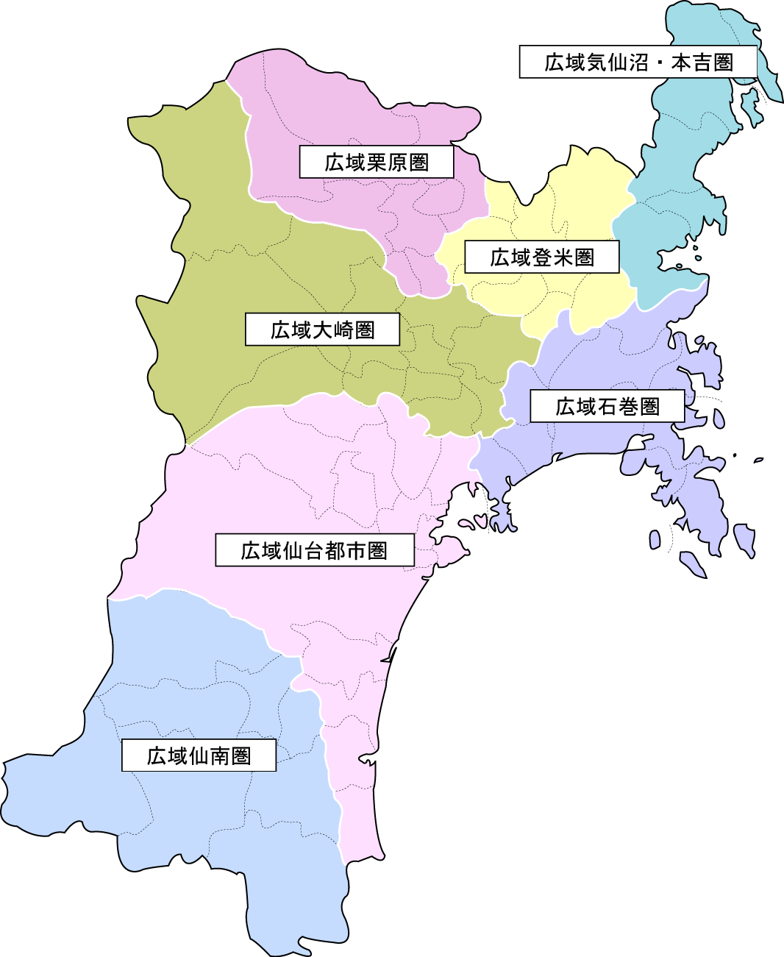
1,562人
103人
23人
68人
105人
12人
 |  |  |  |  | ＜保健所管轄別陽性者数＞
 |  |  |  |  |  |  | 人数
 |  |  |  |  | 県保健所管内 | 仙南保健所管内 | 51人
 |  |  |  |  |  | 塩釜保健所管内 | 322人
 |  |  |  |  |  | 大崎保健所管内 | 103人
 |  |  |  |  |  | 栗原保健所管内 | 23人
 |  |  |  |  |  | 登米保健所管内 | 68人
 |  |  |  |  |  | 石巻保健所管内 | 105人
うち塩釜：322人
 |  |  |  |  |  | 気仙沼保健所管内 | 12人
うち仙台市：1,240人
 |  |  |  |  |  | 仙台市 | 1,240人
51人
県外：5人
 |  |  |  |  |  | 県外 | 5人
 |  |  |  |  |  | 非公表 | 1人
 |  |  |  |  |  | 総計 | 1,930人
...
 |  |  | 合計 | 県累計
 |  |  |  |  |  |  |  | 仙南
 |  |  |  |  |  |  |  | 塩釜
 |  |  |  |  |  |  |  | 大崎
 |  |  |  |  |  |  |  | 栗原
 |  |  |  |  |  |  |  | 登米
 |  |  |  |  |  |  |  | 石巻
 |  |  |  |  |  |  |  | 気仙沼
 |  |  |  |  |  |  |  | 1,562人
 |  |  |  |  |  |  |  | うち塩釜：322人
...

